Sheet1
红外传感器
名称 | 3-50cm 红外数字避障传感器 | M18漫反射红外线可调距光电开关 | 红外激光测距传感器（50m/80m） | 数字红外接近传感器(0-200cm)
样图 | 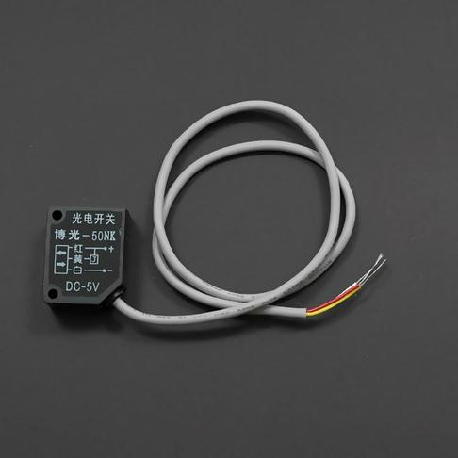 | 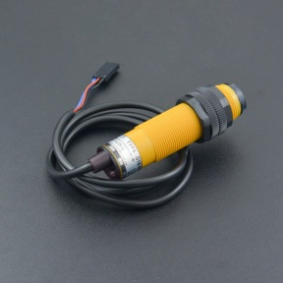 | 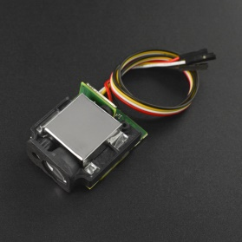 | 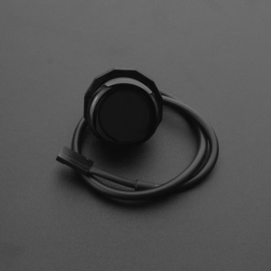
SKU | SEN0164 | SEN0239 | SEN0366 | SEN0381
售价(元） | 45 | 78 | 349 | 79
工作电压（输入） | 5V | 3~5V | 3.3V~5V | 5V
工作温度 | / | 负15到60 | 负10到60 | /
测量角度 | ≤15 degrees | / | / | /
正常使用距离 | 3-50CM | 0~2m | 50m | 0~200cm
尺寸 | 30MM*20MM*13MM | 75*18mm/2.95*0.71 | 48*42*18mm | /

